Frifond Tilskot
Lag: |  |  |  |  |  | 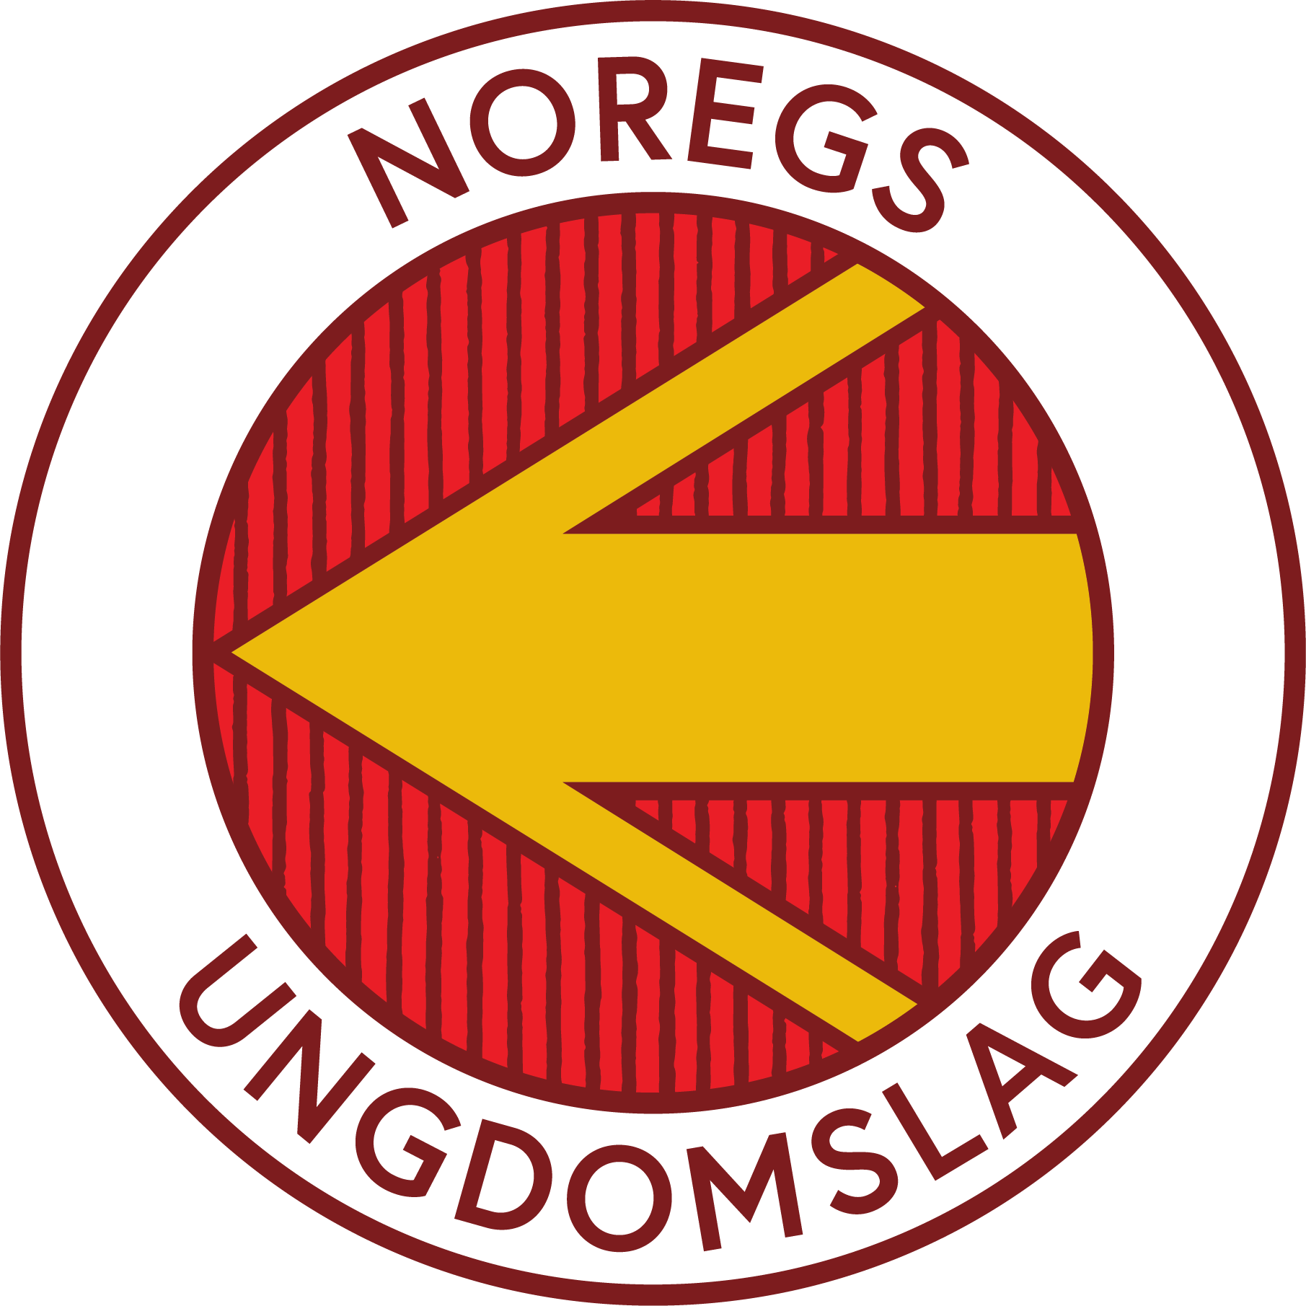
Org. Nr.: |  | Organisasjonsnummer
Regnskapsår: |  | Frifondtilskot til bruk 2022 - 2023
To instruktører har ledet dansekveldene. Til jule- og sommeravslutning har det vært markering med enkel servering og nisseposer.

 |  |  |  |  |  | Merknader
Bilag | Dato | Sum | Andel i % | Fra / Til
2020
20/198 | 2020-12-15 | 5,485.00 | 100% | Tilskott Frifond | 5,485.00
20/201 | 2020-12-17 | -295.00 | 100% | Juleavslutning/nisseposer | -295.00
20/185 | 2020-12-08 | -102.40 | 100% | Juleavslutning/servering | -102.40
20/190 | 2020-12-14 | -1,000.00 | 40% | Reise/godtgjøring instruksjon nov-des | -400.00
20/191 | 2020-12-14 | -1,000.00 | 40% | Reise/godtgjøring instruksjon nov-des | -400.00
 |  |  |  |  | 0.00
 |  |  |  |  | 0.00
 |  |  |  |  | 0.00
 |  |  |  |  | 0.00
 |  |  |  |  | 0.00
 |  |  |  |  | 0.00
 |  |  |  |  | 0.00
 |  |  |  |  | 0.00
 |  |  |  |  | 0.00
 |  |  |  |  | 0.00
 |  |  |  |  | 0.00
 |  |  |  |  | 0.00
 |  |  |  |  | 0.00
 |  |  |  |  | 0.00
 |  |  |  |  | 0.00
 |  |  |  |  | 0.00
 |  |  |  |  | 0.00
 |  |  |  |  | 0.00
 |  |  |  |  | 0.00
 |  |  |  |  | 0.00
 |  |  |  |  | 0.00
 |  |  |  |  | 0.00
2021
21/13 | 2021-05-11 | -367.36 | 100% | Sommeravslutning | -367.36
21/27 | 2021-08-29 | -1,300.00 | 100% | Reise/godtgjøring instruksjon jan-mai | -1,300.00
21/28 | 2021-08-29 | -1,500.00 | 100% | Reise/godtgjøring instruksjon jan-mai | -1,500.00
21/80 | 2021-08-16 | -44.00 | 100% | Kopiering plakater | -44.00
21/82 | 2021-11-17 | -800.00 | 100% | Reise/godtgjøring instruksjon aug-okt | -800.00
21/83 | 2021-11-17 | -600.00 | 100% | Reise/godtgjøring instruksjon aug-okt | -600.00
 |  |  |  |  | 0.00
 |  |  |  |  | 0.00
 |  |  |  |  | 0.00
 |  |  |  |  | 0.00
 |  |  |  |  | 0.00
 |  |  |  |  | 0.00
 |  |  |  |  | 0.00
 |  |  |  |  | 0.00
 |  |  |  |  | 0.00
 |  |  |  |  | 0.00
 |  |  |  |  | 0.00
 |  |  |  |  | 0.00
 |  |  |  |  | 0.00
 |  |  |  |  | 0.00
 |  |  |  |  | 0.00
 |  |  |  |  | 0.00
 |  |  |  |  | 0.00
 |  |  |  |  | 0.00
 |  |  |  |  | 0.00
 |  |  |  |  | 0.00
 |  |  |  |  | 0.00
 |  |  |  |  | 0.00

 |  |  |  | Sum | -323.76

